2.Pivot vc
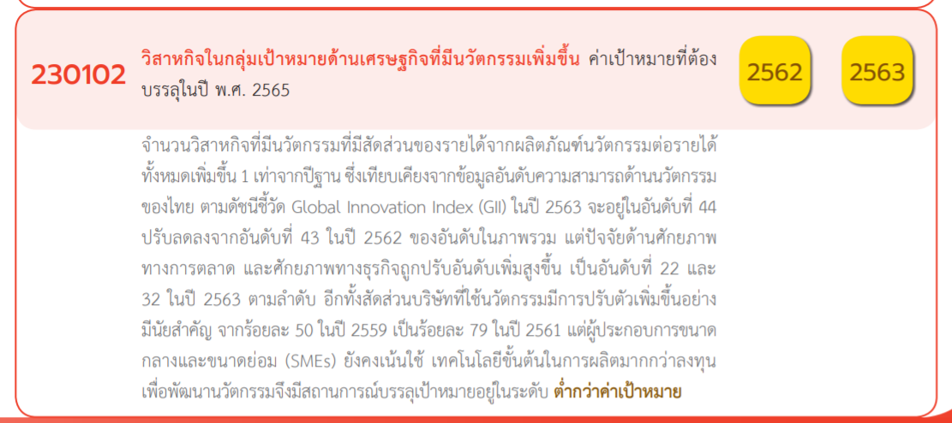
นับจำนวน ของ โครงการ | ป้ายชื่อคอลัมน์
ป้ายชื่อแถว | 2562 | 2563 | 2564 | 2565 | 2566 | ผลรวมทั้งหมด
230102V01 |  |  | 9 | 15 | 1 | 25
230102F0101 |  |  | 6 | 8 |  | 14
230102F0102 |  |  |  | 3 |  | 3
230102F0103 |  |  | 2 | 2 | 1 | 5
230102F0104 |  |  | 1 | 2 |  | 3
230102V02 |  |  |  | 17 |  | 17
230102F0201 |  |  |  | 6 |  | 6
230102F0202 |  |  |  | 6 |  | 6
230102F0203 |  |  |  | 4 |  | 4
230102F0204 |  |  |  | 1 |  | 1
230102V03 | 1 | 2 | 15 | 38 | 1 | 57
230102F0301 |  | 1 | 5 | 10 |  | 16
230102F0302 |  | 1 | 8 | 21 | 1 | 31
230102F0303 | 1 |  | 2 | 7 |  | 10
230102V04 |  | 1 | 8 | 3 | 1 | 13
230102F0401 |  |  | 2 | 2 | 1 | 5
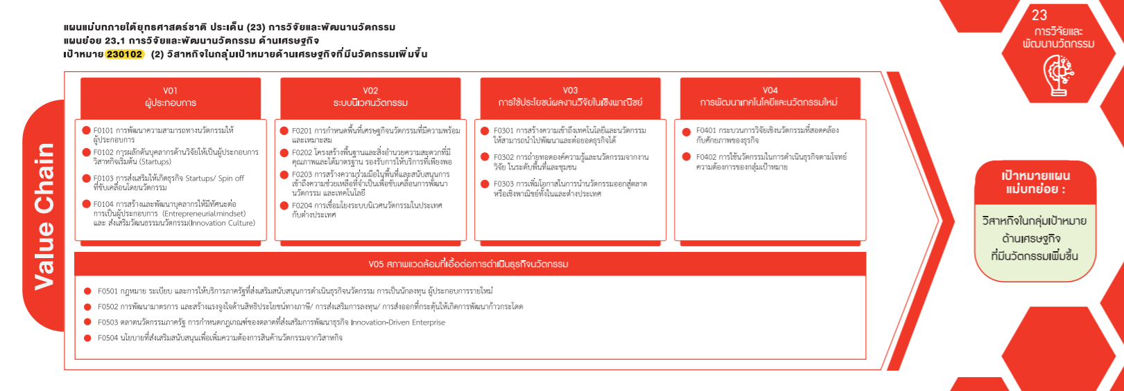
230102F0402 |  | 1 | 6 | 1 |  | 8
230102V05 |  |  |  | 2 |  | 2
230102F0501
230102F0502
230102F0503 |  |  |  | 2 |  | 2
(57 โครงการ)
230102F0504
(25 โครงการ)
(17 โครงการ)
(13 โครงการ)
(ว่าง)
(ว่าง)
ผลรวมทั้งหมด | 1 | 3 | 32 | 75 | 3 | 114
(14)
(6)
(16)
(5)

(3)
(6)
(31)
(8)

(5)
(4)
(10)
(3)
(1)

(2 โครงการ)

(0)
(0)
(2)
(0)

